Sheet1
Kartataħriġ 2

Għaqqad is-sinjali mad-deskrizzjoni.
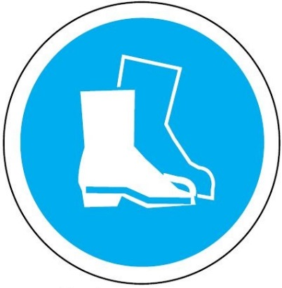

Trid tilbes protezzjoni għall-għajnejn


Trid tilbes elmu


Trid tilbes żarbun protettiv





Trid tilbes ingwanti tax-xogħol


Trid tilbes ġagaga



Trid tilbes protezzjoni għall-widnejn


Trid tilbes ilbies b'viżibilità għolja

